Nomenclature
PERGOLA POLY-TOP H3 Ilot

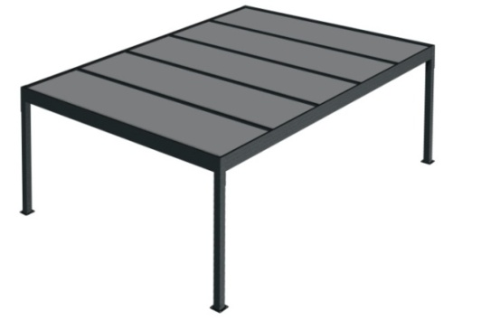
CLIENT :
N° :
Date : | 2020-01-07
Avancée X : |  | 4960mm
Largeur Y : |  | 4600mm
Hauteur passage : |  | 2500mm |  |  | PREPARATEUR | CONTROLEUR
Nbr PLAQUES Y : |  | 4
Largeur plaque : |  | 1110 mm
Longueur plaque : |  | 4840 mm | Modifié le 07/01/2020
Interieur pieds latéral: |  | 4728mm | Ce tableur de débit n'est qu'indicatif,
Interieur pieds: |  | 4362mm | il ne remplace pas les prises de mesure en atelier.
Nbr pied : |  | 4 | Les dimensions mini et maxi sont définit par le catalogue
 |  |  | Tableur à valider et à conserver
 |  |  | Tout envoie à l'export doit être montée à l'atelier avec photo. |  | R | R

 | Nbr | Dimension | Ref | Désignation
KIT HTOPP | 4 | - | JBSO4707 | Joue Ilot (nouveau) | r | r
 | 4 | - | ST4510 | Socle pied (nouveau) | r | r
 | 4 | - | ST4704 | Platine pied (nouveau) | r | r
 | 2 | - | BSO4126 | Bouchon fermer latéral (nouveau) | r | r
 | 2 | - | BSO4123 | Bouchon ouvert avant (nouveau) | r | r
 | 4 | - | PLB9041M00P | Manchon d’évacuation | r | r
Pièce hors kit | 3 | - | EBPV2104 | Bouchon haut poutre 32mm | r | r
 | 3 | - | EBPV2102 | Bouchon bas poutre 32mm | r | r
Profilé | 4 | 2490 mm | PA34 | Pied 115 x 115 | r | r
 | 2 | 4590 mm | PBSO4503 | Poutre avant | r | r
 | 2 | 4590 mm | PBSO4702 | Profil haut Poutre latéral | r | r
 | 1 | 4520 mm | PPV20 | Profil capot avant | r | r
 | 2 | 4866 mm | PBSO4107M | Poutre latéral | r | r
 | 2 | 4714 mm | CELUX04 | Profil latéral de finition | r | r
 | 2 | 4790 mm | PPR01 | U pour plaque 32m latéral | r | r
 | 8 | 1100 mm | PPR01 | U pour plaque 32m haut et bas | r | r
 | 3 | 4868 mm | PPV2103+JO47 | Poutre 32mm | r | r
 | 6 | 4867 mm | PPV2303+JO24 | Clips plaque | r | r
 | 1 | 4600 mm | JO25 | Joint bourrage 5mm | r | r
Notice | 1 | - | NOTICE | Notice Pergola | r | r
 | Les automatismes, capteur, interrupteur et télécommande doivent être stipulés à la commande.
LED 1 Coté |  | 0 | KITLEDPERT1C | Kit éclairage LED coffre avant
LED 3 Cotés |  | 0 | KITLEDPERT3C | Kit éclairage LED 3 côtés
Chauffage |  | 0 | INTIHEAT | Chauffage Infra Rouge 2000W
Chauffage 2 |  | 0 | INTIHEATBEAT | Chauffage + Musique
Tél | 0 | - | AUTOMOBSOLIGHT3 | Centrale telecommande Radio
 | 0 | - | TELEPROLIGHT | Telecomande 1Canal
Led | 0 | - | LED5M | Strip Led 5,00 ml
 | 0 | - | TRFOLED1S | Transfo Led 1 sortie
 | 0 | - | TRFOLED3S | Transfo Led 3 sorties
Chauffage | 0 | - | INTIHEAT | Chauffage Infra Rouge 2000W
 | 0 | - | INTIHEATBEAT | Chauffage + Musique

 |  |  | Préparé par : | Contolé par :
 |  | NOM | ____________________ | ____________________
 |  | DATE | ____________________ | ____________________

 |  | SIGNATURE

